상품제안서
트리온 링 USB메모리 | 상품코드: S00751

 |  |  |  |  |  |  | 02-713-8555 | www.synergygift.co.kr
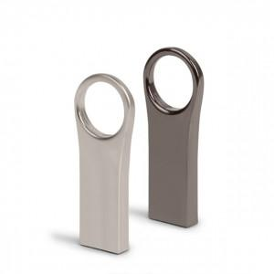

【상세/제작정보】 | 빠른 데이터 속도와 컴팩트한 사이즈를 자랑합니다.

【인쇄/포장옵션】 | 레이저 / 포장지포장

【공급단가】 | 수량 | 100~ | 300~ | 500~ | 1,000~ | 2,000~
*VAT별도 | 단가 | 4,120원 | 4,050원 | 3,960원 | 3,860원 | 3,790원

【상품 URL】 | https://www.synergygift.co.kr:443/src/goods_detail.php?gdno=17537

